1-4帶著玫瑰的騎士
1-4 | 帶著玫瑰的騎士 | 關卡編號： | 20000104 |  |  |  |  |  |  | 編號 | 名稱
場次 | 1-4 | 時間： | 日 | 場景 | 藝術館、館長辦公室（霍伯特書房） | 句數 | 45 |  |  | 10209001 | 奇米
人物 | 奇米 | 亞瑟 |  |  |  | 字數 | 752 |  |  | 10209003 | 亞瑟‧伊文
 | 1.為求版面舒適度，字數盡量不超過40字，超過就換下一句。 2.每節句數不大於50句 |  |  |  |  |  |  |  |  | 10209011 | 德瑞克
人物ID | 角色動態/emoji/對話/△描述 |  |  |  |  |  | 字數 | 編號 | 說明 | 10201000 | 巴特婁‧瓦爾迦斯
背景 | 藝術館 |  |  |  |  |  |  |  | 背景ID
德瑞克 | 哇！妳早點這樣穿，我們藝術館人潮一定絡繹不絕。 |  |  |  |  |  | 23
奇米 | 好看嗎？ |  |  |  |  |  | 4
德瑞克 | 好看好看！ |  |  |  |  |  | 5
德瑞克 | 不過妳什麼時候多了跟班呀？ |  |  |  |  |  | 13
亞瑟 | 咕咕……（跟班？真沒禮貌，我可是守護精靈。） |  |  |  |  |  | 22
德瑞克 | 哈，他一直咕咕叫著，好像很生氣？！ |  |  |  |  |  | 17
旁白 | 德瑞克似乎聽不懂亞瑟說的話。 |  |  |  |  |  | 14
奇米 | 亞瑟是……我的新寵物。 |  |  |  |  |  | 11
德瑞克 | 牠叫亞瑟嗎？咕咕，亞瑟來～給你東西吃。 |  |  |  |  |  | 19
亞瑟 | 咕……咕咕咕！（我才不是跟班或寵物，你們太小看我了！） |  |  |  |  |  | 27
亞瑟 | 哼！ |  |  |  |  |  | 2
旁白 | 氣呼呼的亞瑟展開翅膀，扭頭就從敞開的窗子負氣飛了出去。 |  |  |  |  |  | 27
奇米 | 啊！亞瑟～你要去哪？ |  |  |  |  |  | 10
旁白 | 我連忙衝向大門口，而大門正好被推開，我迎面撞入一名男子的懷裡。 |  |  |  |  |  | 31
CG | 插入巴特婁登場CG
？？？（巴特婁） | 呵，用這種方式迎接我？好像太隆重了。 |  |  |  |  |  | 18
？？？（巴特婁） | 不過，我可能會因此想要天天造訪噢。 |  |  |  |  |  | 17
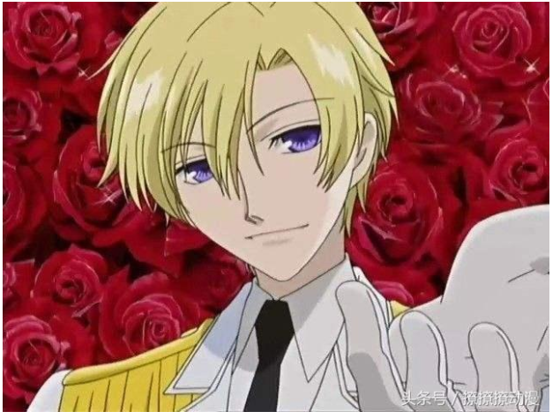
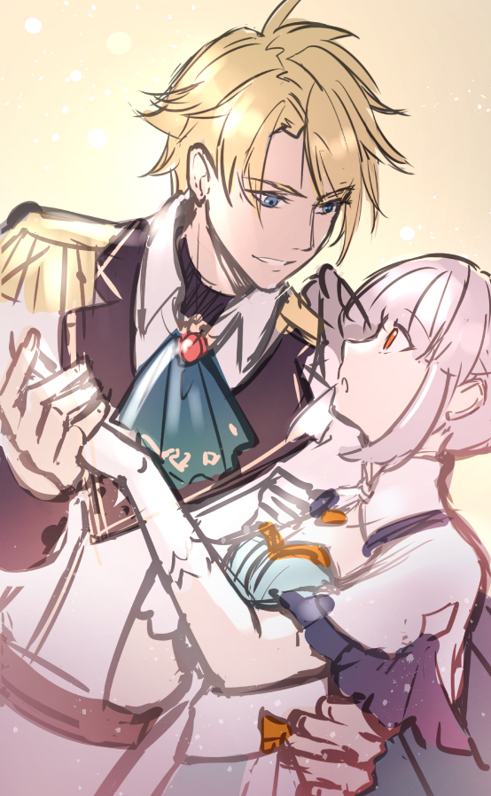
奇米 | 唔……抱歉。 |  |  |  |  |  | 6
？？？（巴特婁） | 不，該道歉的是我。為了表達我的歉意，請收下這份禮物。 |  |  |  |  |  | 26
旁白 | 面前的男子將一朵嬌豔的鮮紅遞給我，頓時身邊充滿玫瑰的馨香。 |  |  |  |  |  | 29
德瑞克 | 帶著玫瑰的騎士？！ |  |  |  |  |  | 9
德瑞克 | 你是巴特婁大人，王國騎士團的副團長？ |  |  |  |  |  | 18
巴特婁 | 正是在下。 |  |  |  |  |  | 5
旁白 | 巴特婁表示有事要請教館長，德瑞克便將他請進館長辦公室。 |  |  |  |  |  | 27
德瑞克 | 應該不會有什麼麻煩吧？（悄聲說） |  |  |  |  |  | 16
奇米 | ……（霍伯特為什麼挑這種時間不在呢？） |  |  |  |  |  | 19
背景 | 館長辦公室
巴特婁 | 從沒發現這個藝術館收藏了這麼漂亮的藝術品…… |  |  |  |  |  | 22
奇米 | 巴特婁大人喜歡的是哪個作品呢？ |  |  |  |  |  | 15
巴特婁 | 在我面前的這個。 |  |  |  |  |  | 8
奇米 | 咦……？（左右張望） |  |  |  |  |  | 10
巴特婁 | （輕笑出聲）我說的是妳。 |  |  |  |  |  | 12
奇米 | 別、別開玩笑了。巴特婁大人。 |  |  |  |  |  | 14
巴特婁 | 妳覺得是開玩笑嗎？真可惜，繆思女神造了這麼美的藝術品，而她本人卻不自知。 |  |  |  |  |  | 36
旁白 | 這個巴特婁大人太會吹捧人了？難道是因為這身衣服的關係？ |  |  |  |  |  | 27
背景 | 轉場
背景 | 回憶（藝品倉庫）
亞瑟 | 藝品之靈容易被美麗的事物吸引，畢竟他們天生就是美的代表。 |  |  |  |  |  | 28
背景 | 轉場
背景 | 館長辦公室
旁白 | 難道巴特婁大人就是藝品之靈？ |  |  |  |  |  | 14
旁白 | 不不不，我在想什麼，先問他有什麼事吧。 |  |  |  |  |  | 19
奇米 | 巴特婁大人，您剛剛說有事要請教…… |  |  |  |  |  | 17
巴特婁 | 叫我巴特婁吧。我和女孩子之間不應該有敬語這層阻礙。 |  |  |  |  |  | 25
巴特婁 | 不過有些女孩子還是喜歡尊稱我「大人」，妳呢？ |  |  |  |  |  | 22
奇米 | 這……我還是……嗯…… |  |  |  |  |  | 11
巴特婁 | 呵，不鬧妳了。我的確為了一件重要的案件而來。 |  |  |  |  |  | 22
旁白 | 巴特婁踱步走到窗邊，似乎在觀察著街道。 |  |  |  |  |  | 19
旁白 | 他說的重要案件，和藝術館有關嗎？ |  |  |  |  |  | 16
 |  |  |  |  |  |  | 0
 |  |  |  |  |  |  | 0

1-10-working
1-10 |  | 關卡編號： | 20000110 |  |  |  |  |  |  | 編號 | 名稱
場次 | 1-10 | 時間： | 日 | 場景 | 藝術館走廊（夜）、藝術館外街道（夜） | 句數 | 46 |  |  | 10209001 | 奇米
人物 |  |  |  |  |  | 字數 | 436 |  |  | 10209007 | 黑衣人
 | 1.為求版面舒適度，字數盡量不超過40字，超過就換下一句。 2.每節句數不大於50句 |  |  |  |  |  |  |  |  | 10209003 | 亞瑟‧伊文
人物ID | 角色動態/emoji/對話/△描述 |  |  |  |  |  | 字數 | 編號 | 說明
背景 | 藝術館走廊（夜） |  |  |  |  |  | 8
旁白 | 我照著亞瑟的提議，將自己裝扮成藝術館警衛。小偷看到應該就不敢輕舉妄動了吧？！ |  |  |  |  |  | 38 |  | 背景ID
旁白 | 剛剛話說的那麼滿，但真的要上陣時還是有些緊張。 |  |  |  |  |  | 23
奇米 | 喂！不要動！ |  |  |  |  |  | 6
奇米 | 你、你現在已經被包圍了……快把東西交出來！ |  |  |  |  |  | 21
亞瑟 | 咕……咕咕咕！你這小偷，快交出來～ |  |  |  |  |  | 17
小偷 | ……嘖，被發現了？ |  |  |  |  |  | 9
小偷 | 哼！無所謂。 |  |  |  |  |  | 6
旁白 | 以為小偷會被我的氣勢嚇得逃走，沒想到他卻摔下手中藝術品，逐步逼近我。 |  |  |  |  |  | 34
旁白 | 被重摔的藝術品撞擊地面，發出「哐噹」的聲響。 |  |  |  |  |  | 22
旁白 | 我定睛一看，竟然是霍伯特最喜歡的青銅燭台。 |  |  |  |  |  | 21
奇米 | 你竟然對藝術品做這種事！ |  |  |  |  |  | 12
小偷 | 為了藝術品，連命都不要了嗎？ |  |  |  |  |  | 14
旁白 | 小偷忽然抽出腰際的匕首，往我的方向衝了過來。 |  |  |  |  |  | 22
旁白 | 看見燭台被摔斷了，我一時氣憤難當，竟忘了防備。 |  |  |  |  |  | 23
旁白 | 亮晃晃的匕首在月色照耀下閃著冷冽的光，我忍不住閉上雙眼。 |  |  |  |  |  | 28 |  | 巴特婁護住奇米示意圖
亞瑟 | [PLAYER]！小心！ |  |  |  |  |  | 12
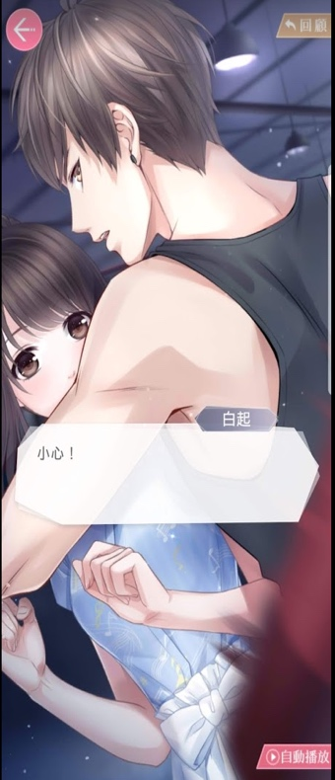
旁白 | 忽然間—— |  |  |  |  |  | 5
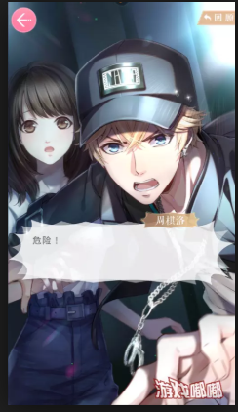
橫幅畫面 | 藝術館窗戶從外向內破開
CG | 巴特婁從窗外跳進來護住奇米
旁白 | 巴特婁破窗而入，擋在正打算行兇的小偷和我之間。 |  |  |  |  |  | 23
旁白 | 我偷偷睜開雙眼，迎上的是熟悉的騎士團裝束和一臉擔心的他。 |  |  |  |  |  | 28
巴特婁 | 沒受傷吧？ |  |  |  |  |  | 5
巴特婁 | 最近的小偷都不把王國騎士團放在眼裡嗎？ |  |  |  |  |  | 19
小偷 | 唔…… |  |  |  |  |  | 3
旁白 | 巴特婁惡狠狠的瞪向小偷，強大的氣場逼得小偷倒退了幾步，拔腿就跑。 |  |  |  |  |  | 32
背景 | 藝術館大廳 |  |  |  |  |  | 5
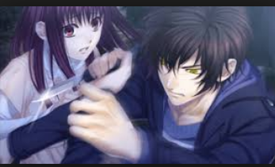
 |  |  |  |  |  |  | 0
 |  |  |  |  |  |  | 0
 |  |  |  |  |  |  | 0
 |  |  |  |  |  |  | 0
 |  |  |  |  |  |  | 0
 |  |  |  |  |  |  | 0
 |  |  |  |  |  |  | 0
 |  |  |  |  |  |  | 0
 |  |  |  |  |  |  | 0
 |  |  |  |  |  |  | 0
 |  |  |  |  |  |  | 0
 |  |  |  |  |  |  | 0
 |  |  |  |  |  |  | 0
 |  |  |  |  |  |  | 0
 |  |  |  |  |  |  | 0
 |  |  |  |  |  |  | 0
 |  |  |  |  |  |  | 0
 |  |  |  |  |  |  | 0
 |  |  |  |  |  |  | 0
 |  |  |  |  |  |  | 0

